No.1
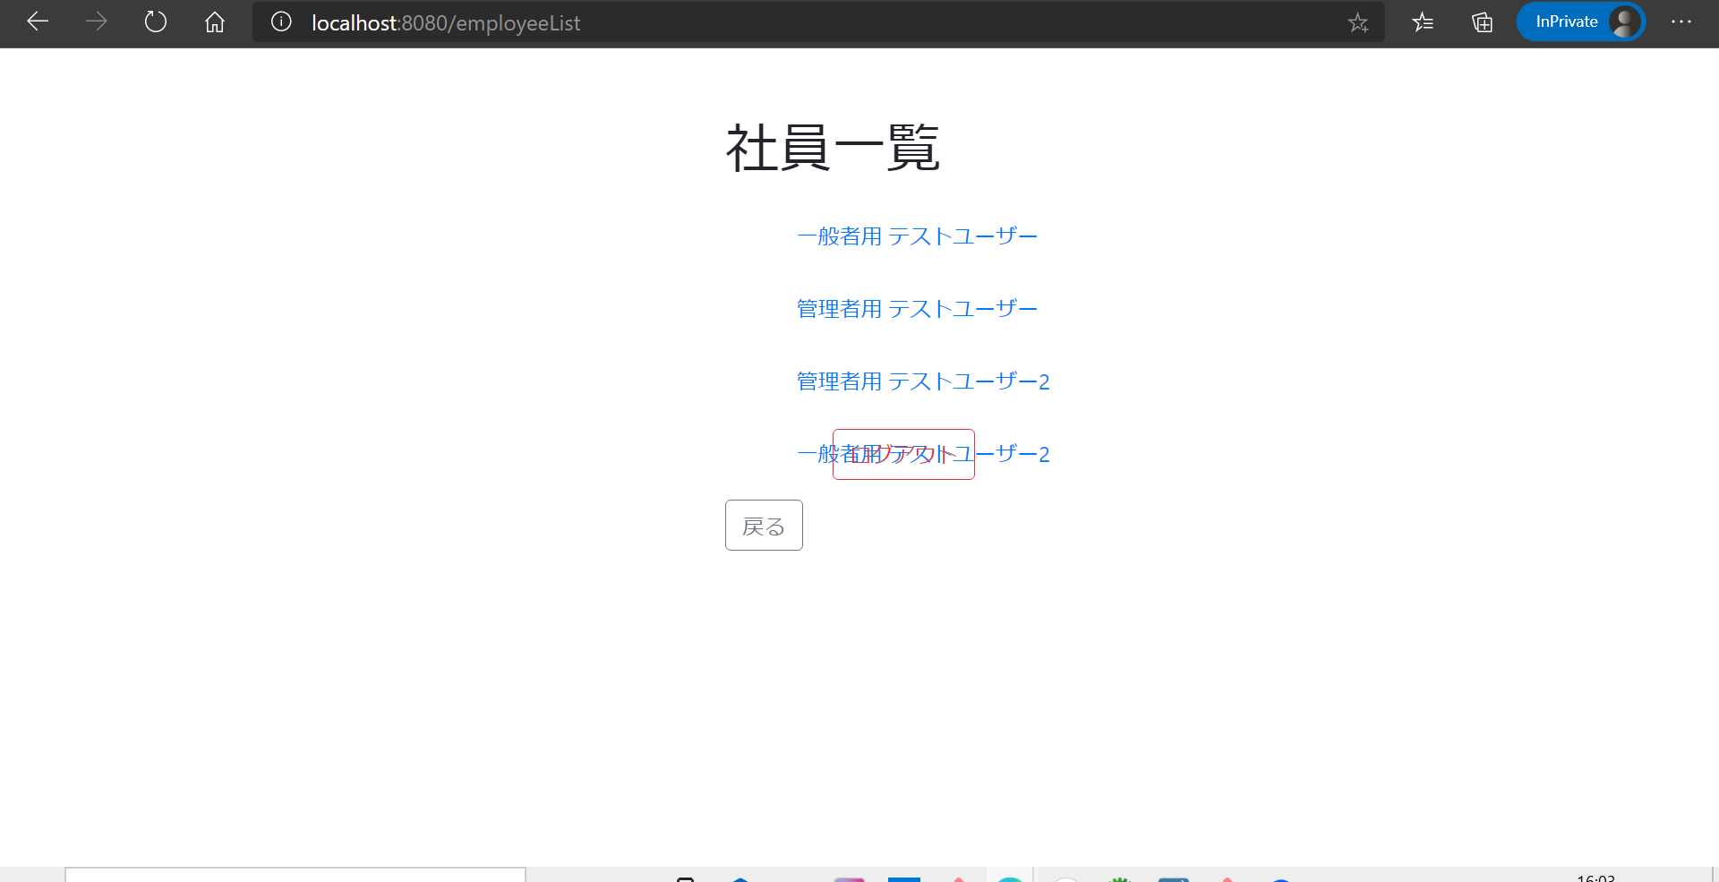

No.3
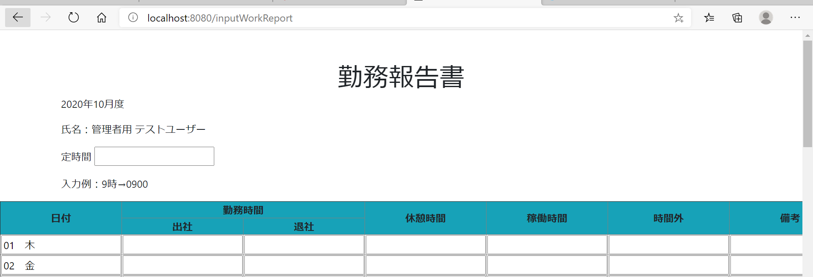
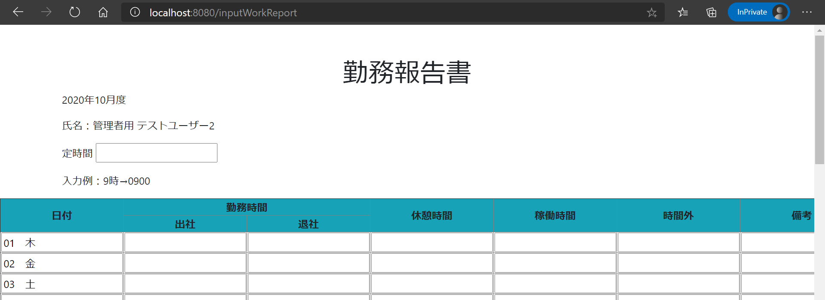
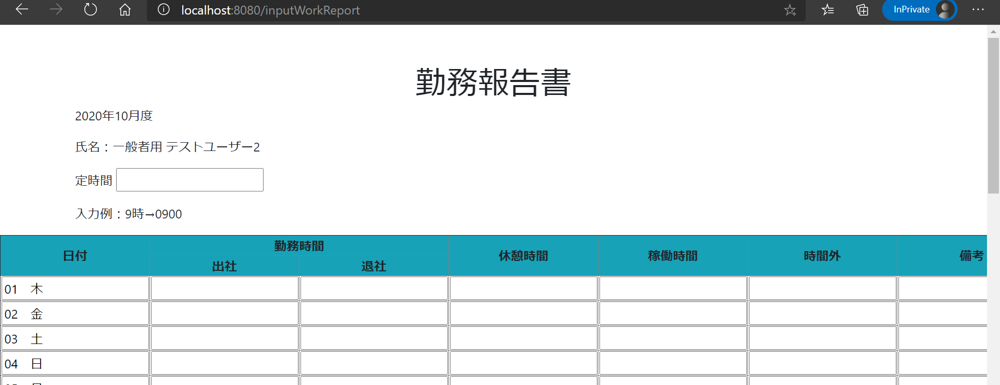
社員名ボタンを押したとき押下した社員名の勤務報告書画面へ遷移する

 | 各押下

No.4
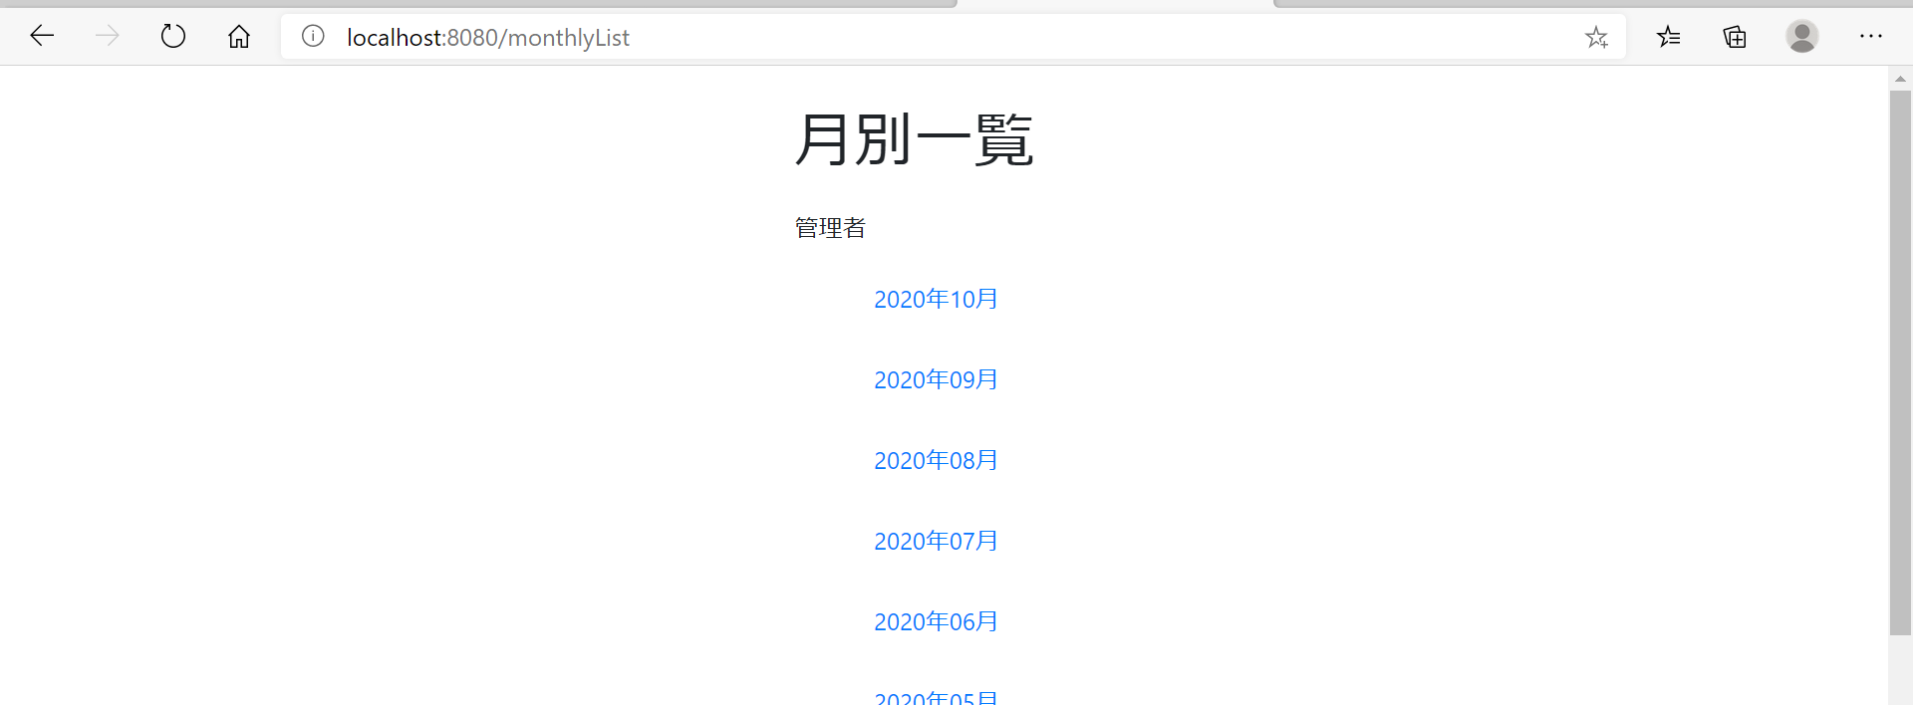
戻るボタンを押した際、月別一覧画面に戻る
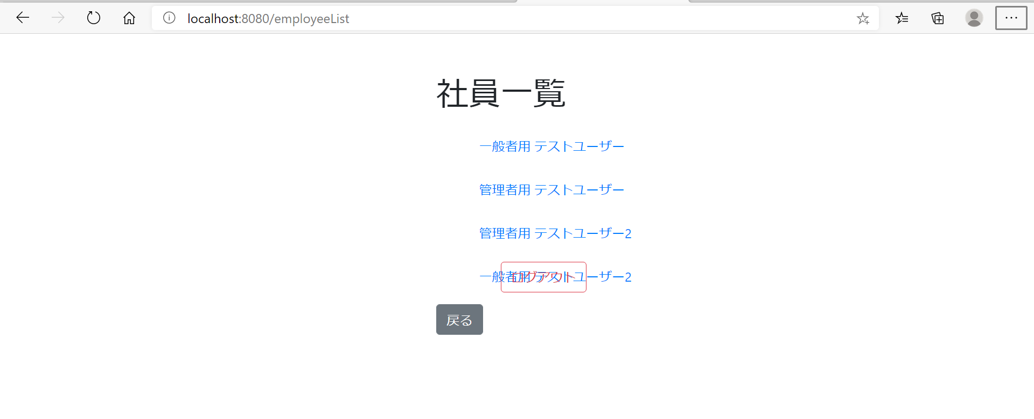

 | 押下

No.5
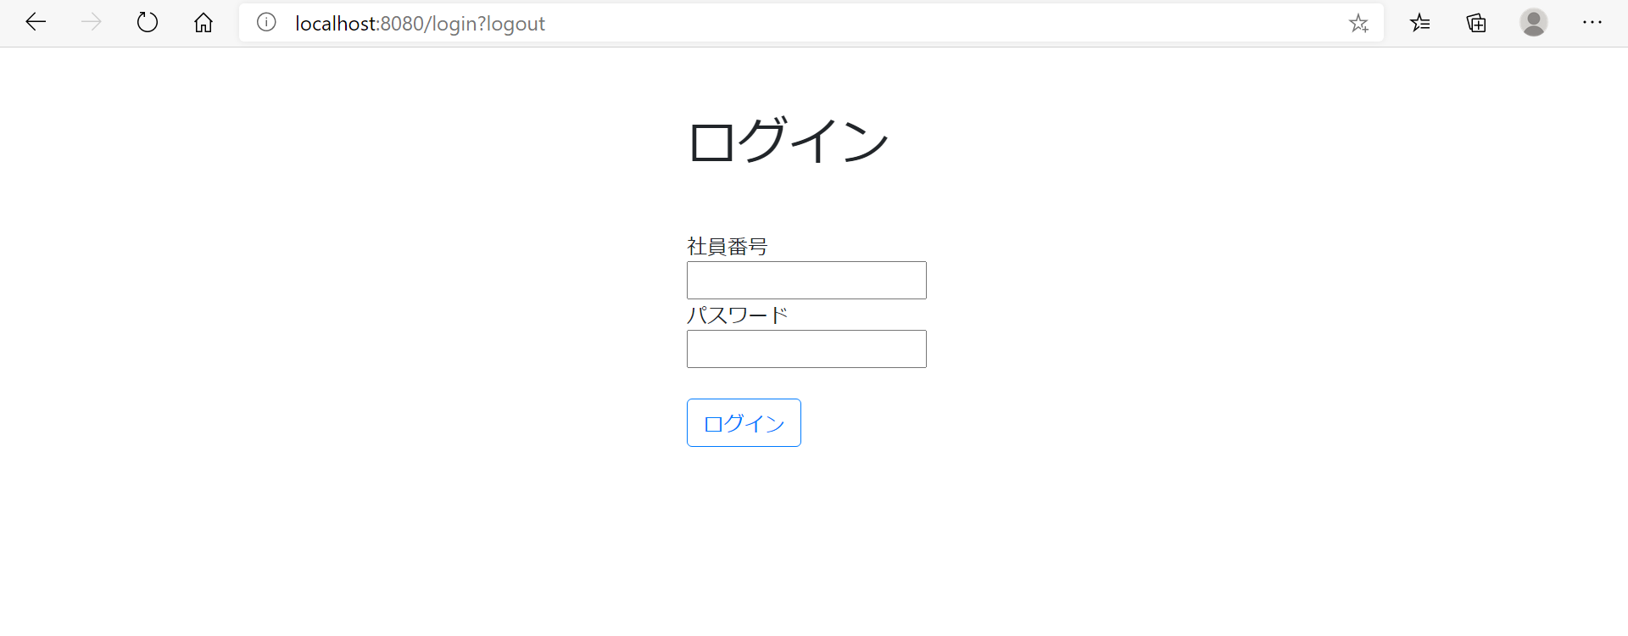
ログアウトボタンを押した際、ログイン画面に遷移する

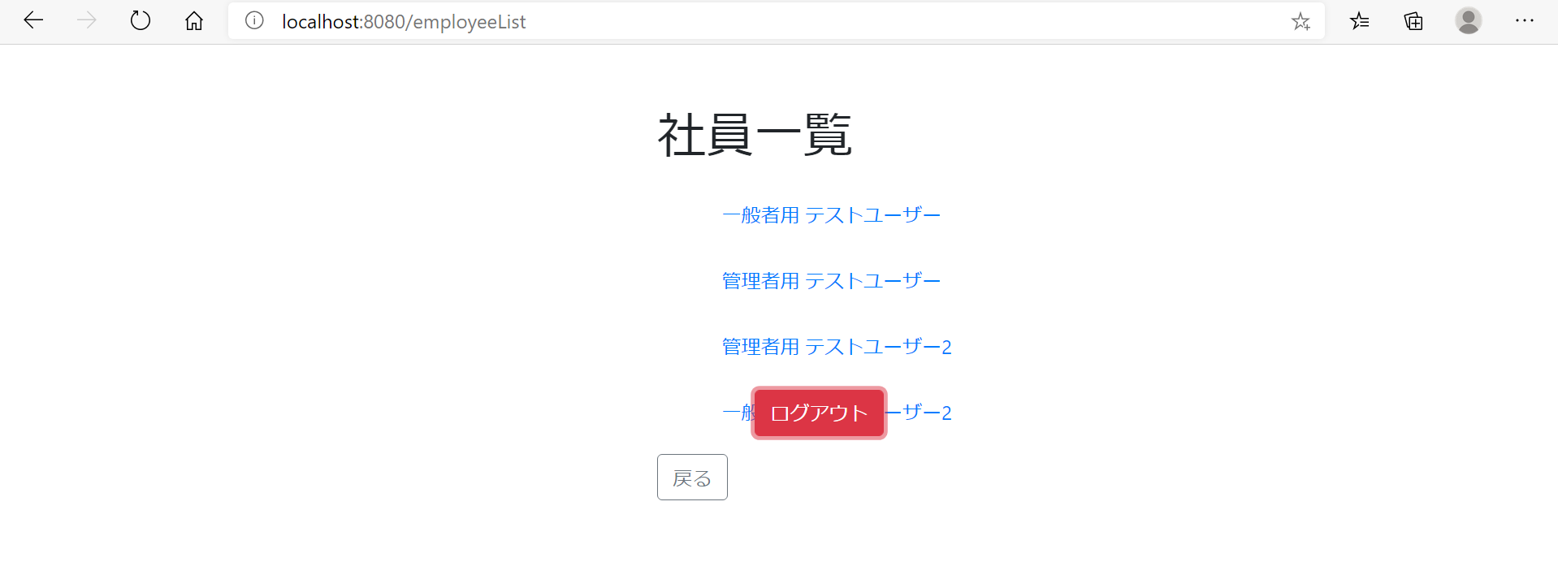

 | 押下
ログイン画面に遷移する

No.6
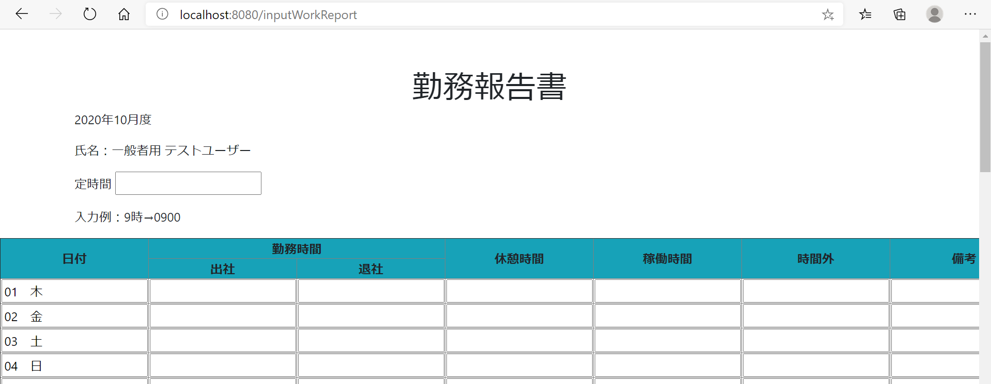
社員名ボタンが表示・活性化されているか

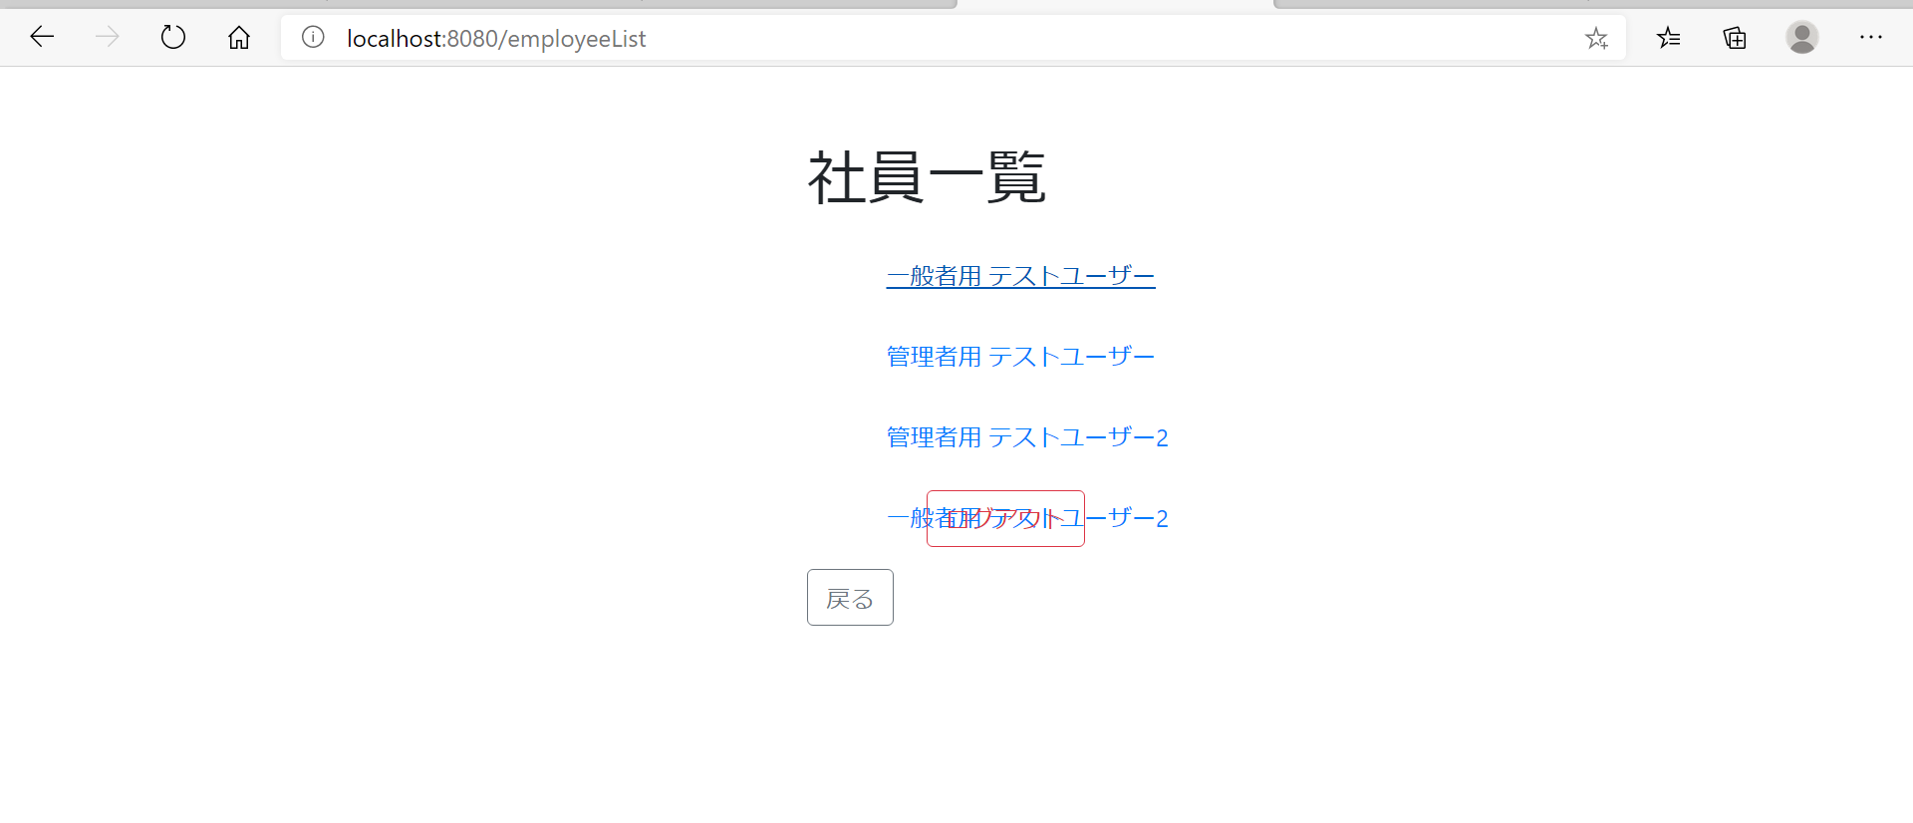

 |  | 押下

 | 勤務報告書へ遷移する

